IF-프로세스
Program

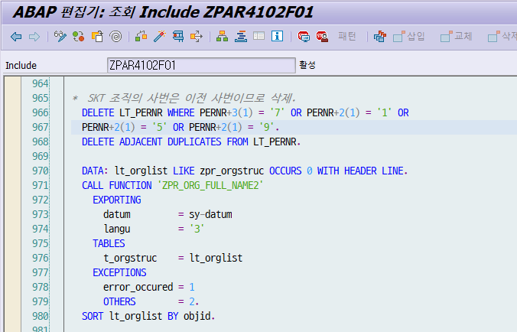
 | SKT 사번
 | 0107*
 | 011*
 | 015*
 | 019*

평가 - 잘못 분석
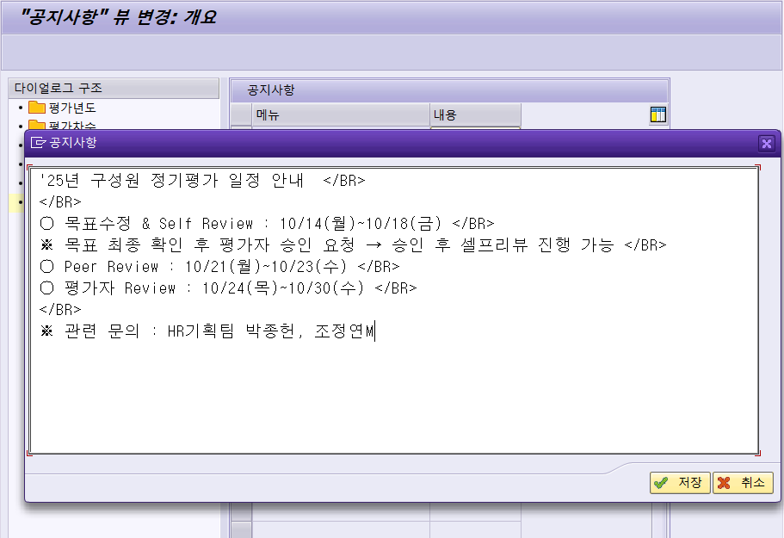
현재도 사용하고 있는 평가 관련
- 인포타입 | 9283 |  | MP928300 |  | => 2017년 이후로 점수 없는 거 봐서는 예전에 SF로 가면서 깔끔하게 걷어내지 않아서 껍데기만 계속 생기는 것으로 보임
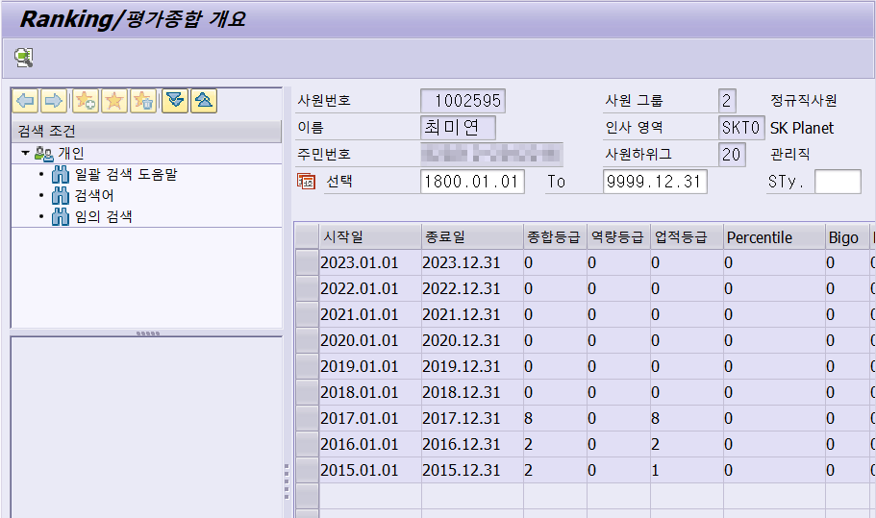

해당 인포타입 관련 FM
 | ZHR_5690_IMWON |  | 평가결과 조회
 | ZHR_5690 |  | 평가결과 조회
 | ZHR_5640 |  | 목표관리-과거 목표합의서 조회
 | ZHR_5620 |  | 평가조회
 | ZEHR_APP_RANKING |  | 정기평가 -Ranking
 | ZEHR_APP_PLANSAVE |  | 정기평가 -인사계획 일괄저장

Table
 | ZHRT5600 |  | 평가년도
 | ZHRT5601 |  | 평가차수
 | ZHRT5602 |  | 평가년도/차수
 | ZHRT5603 |  | 평가강점/보완점
 | ZHRT5604 |  | Direct Review
 | ZHRT5605 |  | 피평가자
 | ZHRT5606 |  | 피평가자 진행상태
 | ZHRT5607 |  | 과거 목표합의서(2017이전)
 | ZHRT5608 |  | 피평가자 공개범위
 | ZHRT5609 |  | 목표 Version 정보
 | ZHRT5610 |  | 평가 시스템테이블
 | ZHRT5611 |  | 평가 시스템 테이블 텍스트
 | ZHRT5612 |  | 공지사항
 | ZHRT5613 |  | 피평가자-목표내역1(Task)
 | ZHRT5614 |  | 목표내역2(Task Activity)
 | ZHRT5615 |  | 평가자평가1
 | ZHRT5616 |  | 평가자평가2(Task별)
 | ZHRT5617 |  | 설문조사내역
 | ZHRT5618 |  | 임원 평가결과 OPEN 일정 관리

View
 | ZHRV5602 | 평가년도/차수

Function | READ_TEXT | 읽어오는 오브젝트 세팅
 | T-code | SE75 | SAPscript
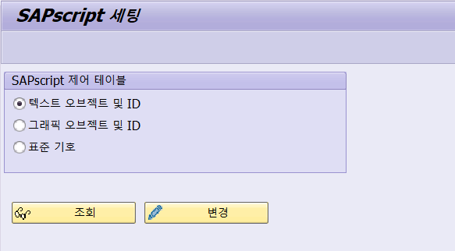

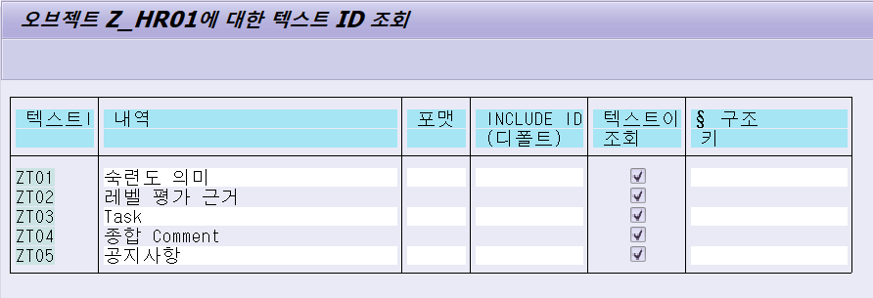

 | 관련 테이블 |  | STXH | 헤더

 |  |  | STXL | 라인

 | T-Code | SO10
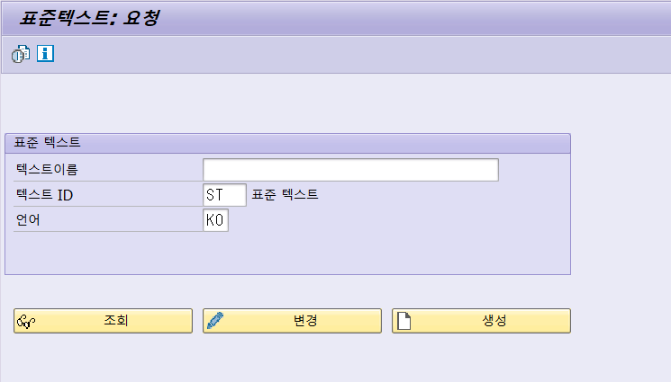

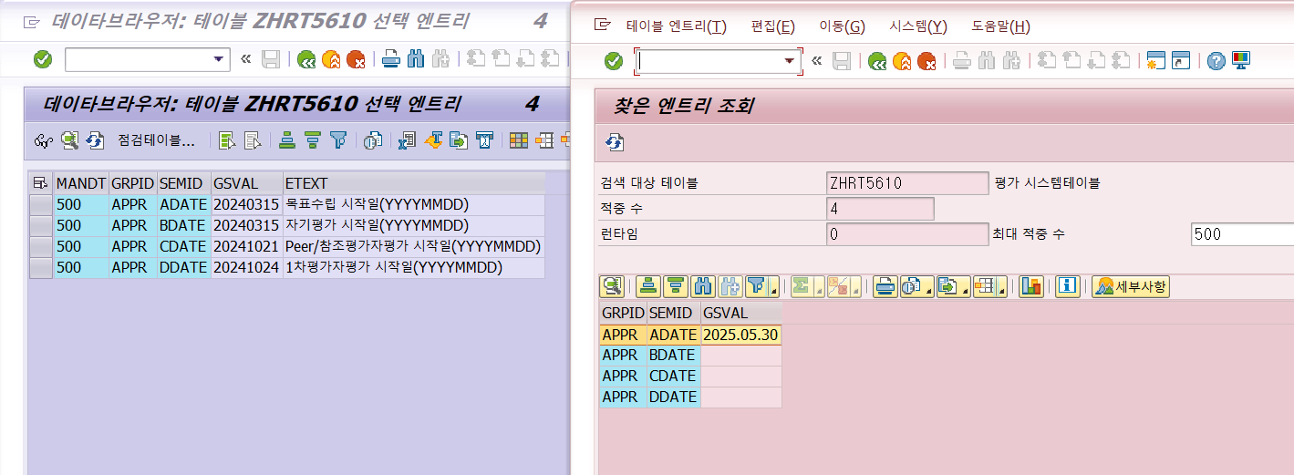
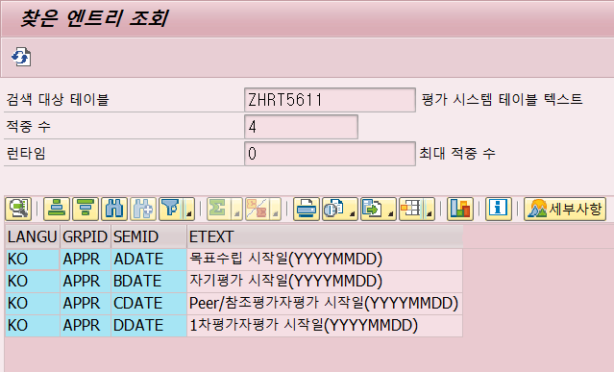

 |  |  |  |  |  |  | 개발클래스 | ZDEHR4

T-Code | 클러스터뷰 |  |  |  | 기능 | RFC | 프로그램 | ZHRR5400F01
 | ZHRC5600 | 평가 기준값 관리 |  |  | 1차평가 저장 | ZHR_5680 |  | FORM | append_fieldcat | 여기서 문항 수정(객관식, 주관식 개수)
>> | SM34 | 클러스터뷰의 SM30 |  |  | 1차평가 조회 | ZHR_5620
 | SE54 | 클러스터뷰 생성, 세팅 |  |  | Peer Review 저장 | ZHR_5680
Table | 관련 테이블 |  |  |  | Peer Review 조회 | ZHR_5620
 | ZHRT5600 | 평가년도 |  |  | 동료평가 입력 | ZHR_5680 | 설문 텍스트는 E-HR에서 변경해서 반영해주시는 것으로 보임
 | ZHRT5601 | 평가차수 |  |  | 동료평가 평가결과 | ZHR_5690 | F12 열어서 보니 텍스트가 그냥 들어가 있음
 | ZHRV5602 | 평가년도/차수 |  |  | 목표합의서 | ZHR_5610
 | ZHRT5603 | 평가강점/보완점 |  |  | 목표합의서(팀장) | ZHR_5660
 | ZHRV5610 | 평가진행기준값 |  |  | 평가 Main | ZHR_5600
 | ZHRT5612 | 공지사항 |  |  | 평가 결과(피평가자) | ZHR_5690

 | T-Code | ZHRC5600 | 평가 기준값 관리 |  | 여기서 공지사항 및 오픈 등의 처리!
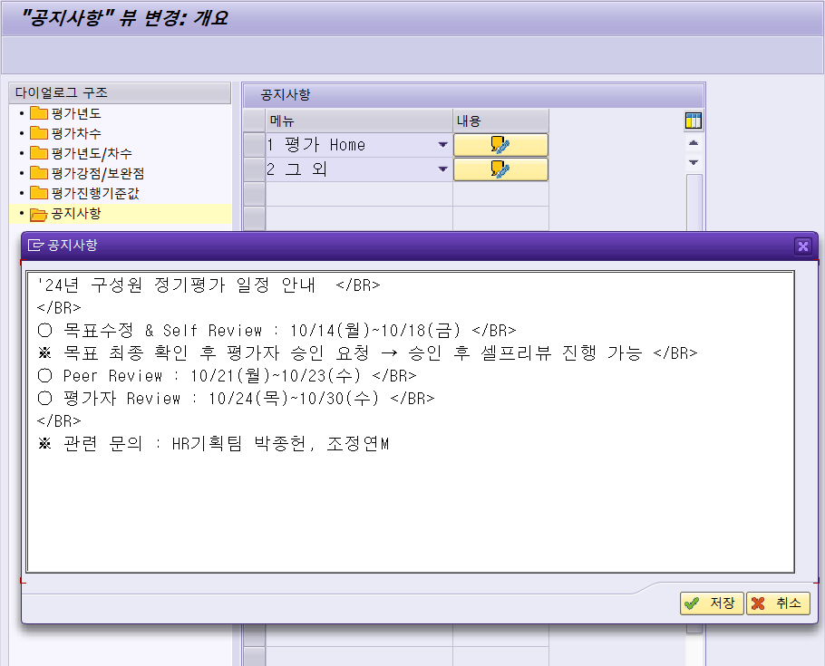

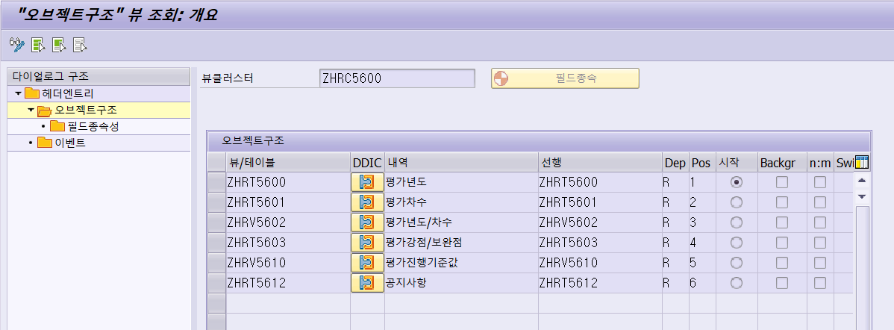

 | ??? | 운영에서 수정이 불가한데 어떻게 수정해서 반영하는 거지?
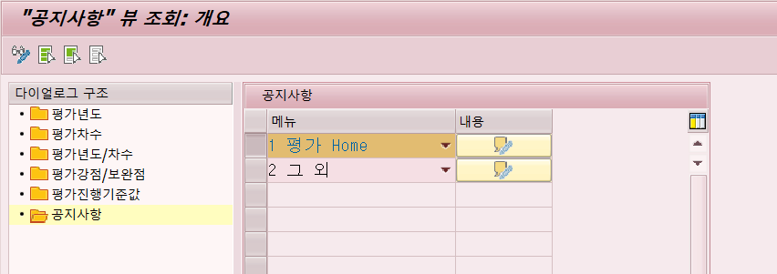

 | 공지사항 테이블
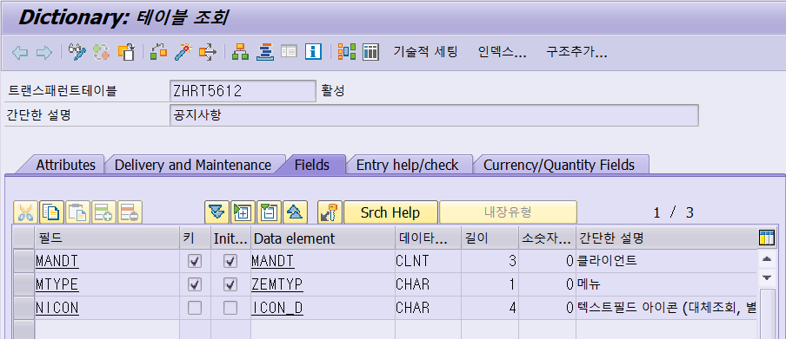

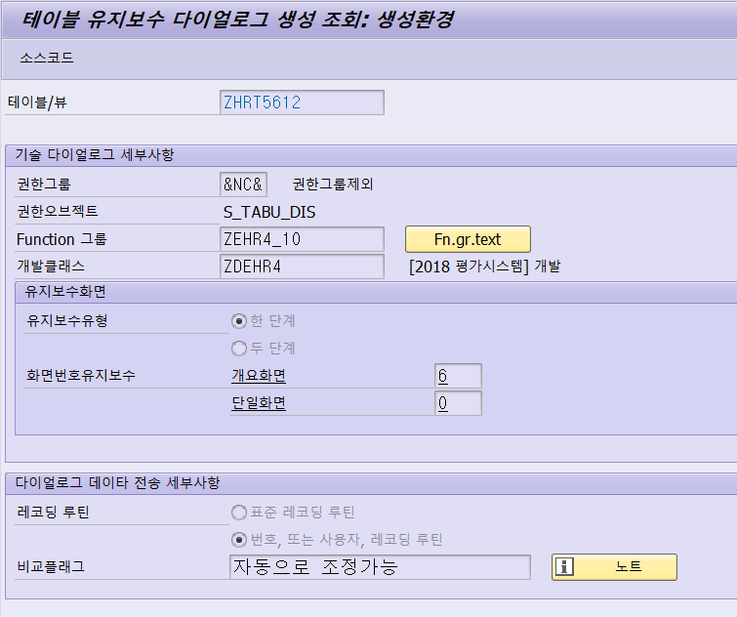

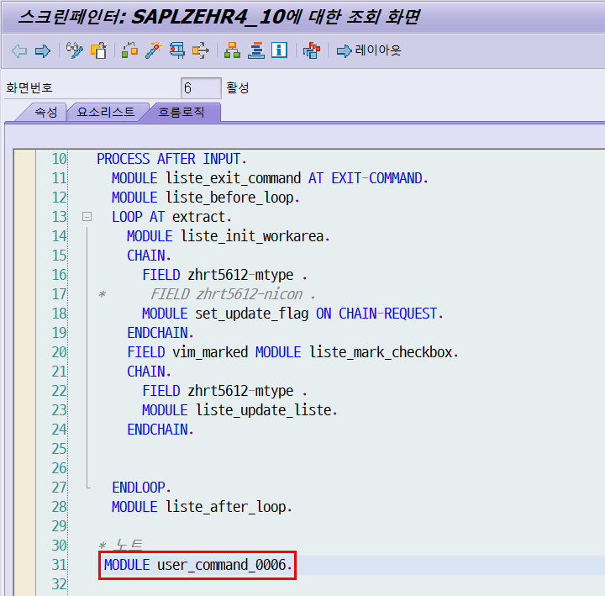
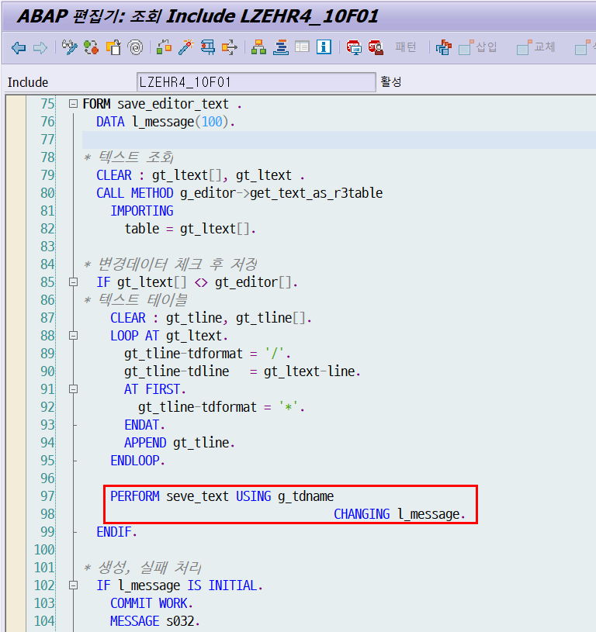

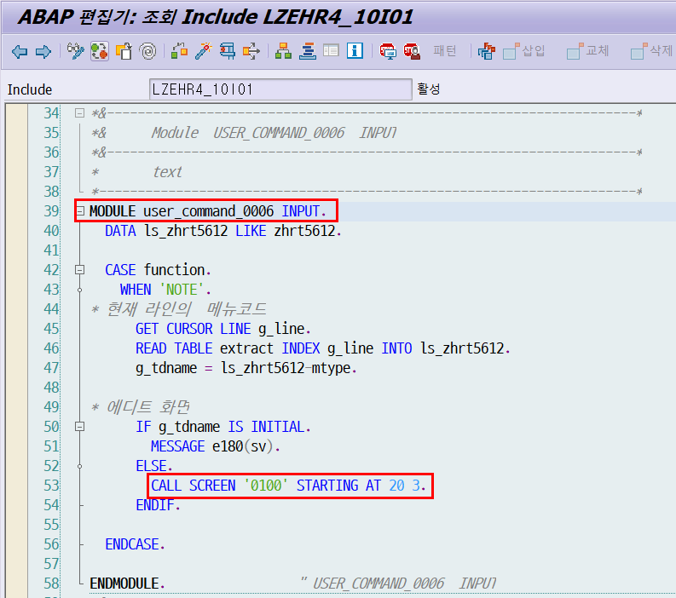

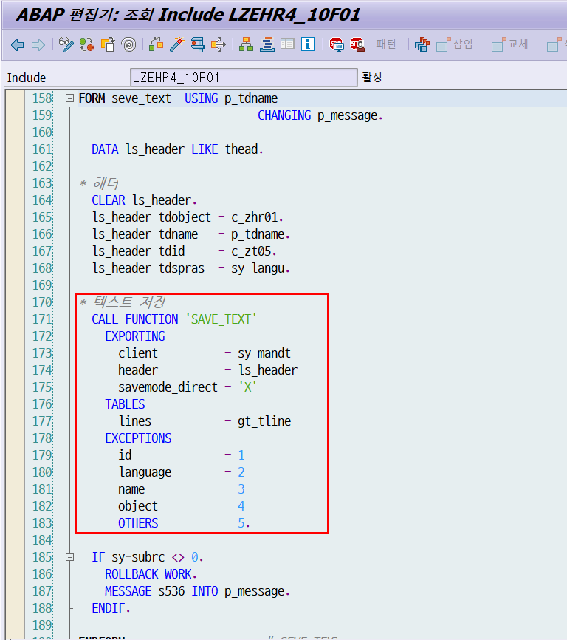

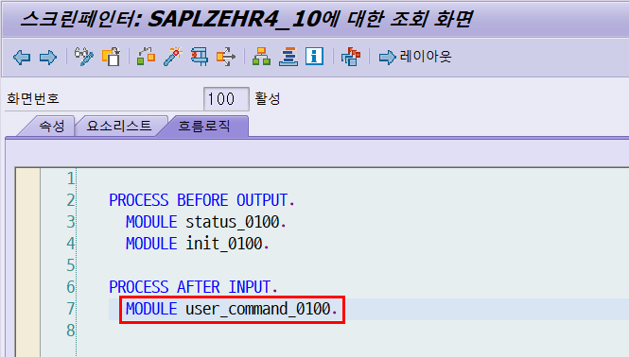

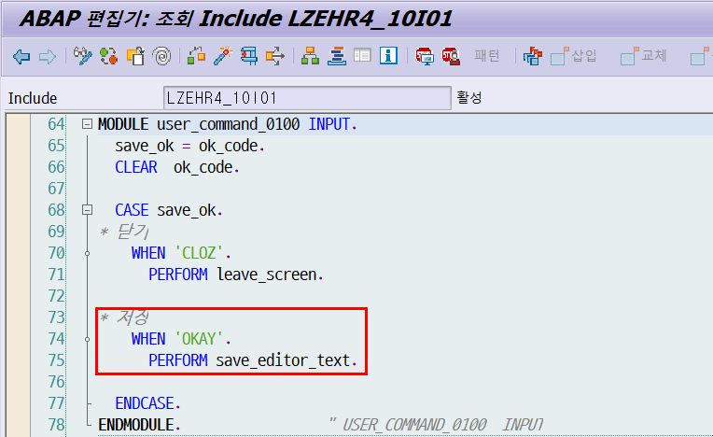

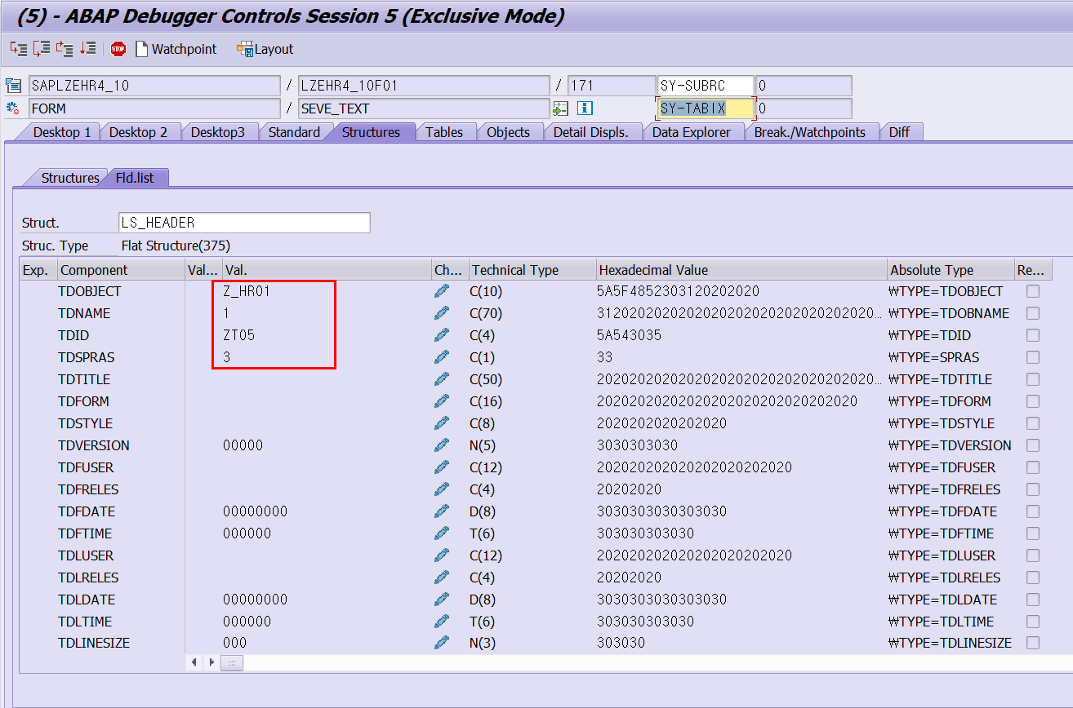
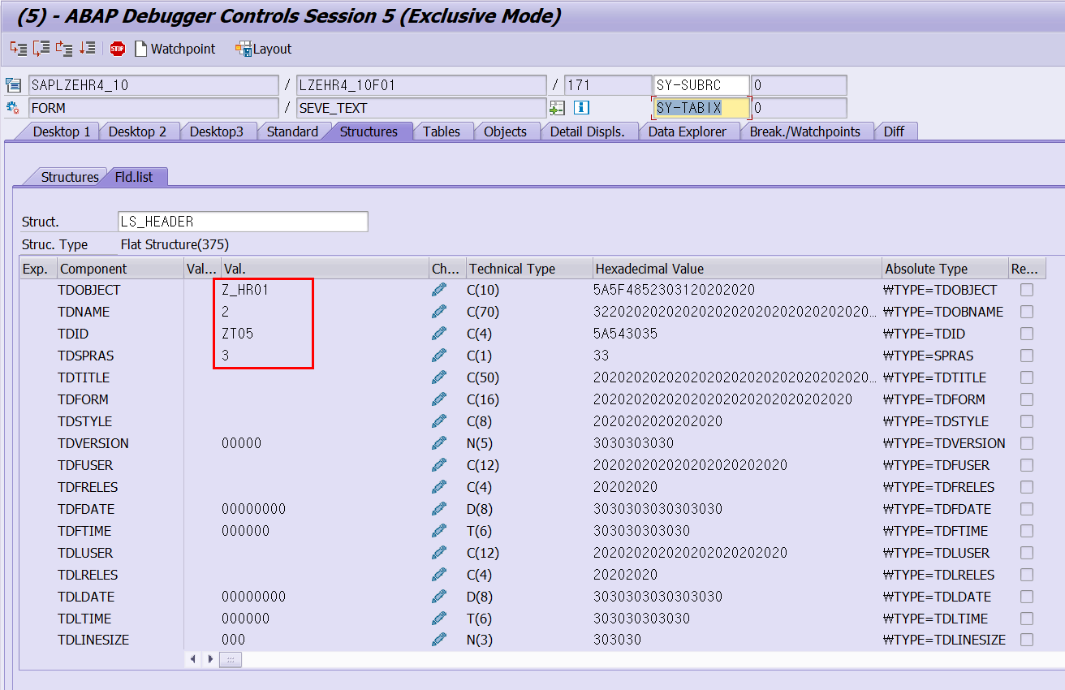

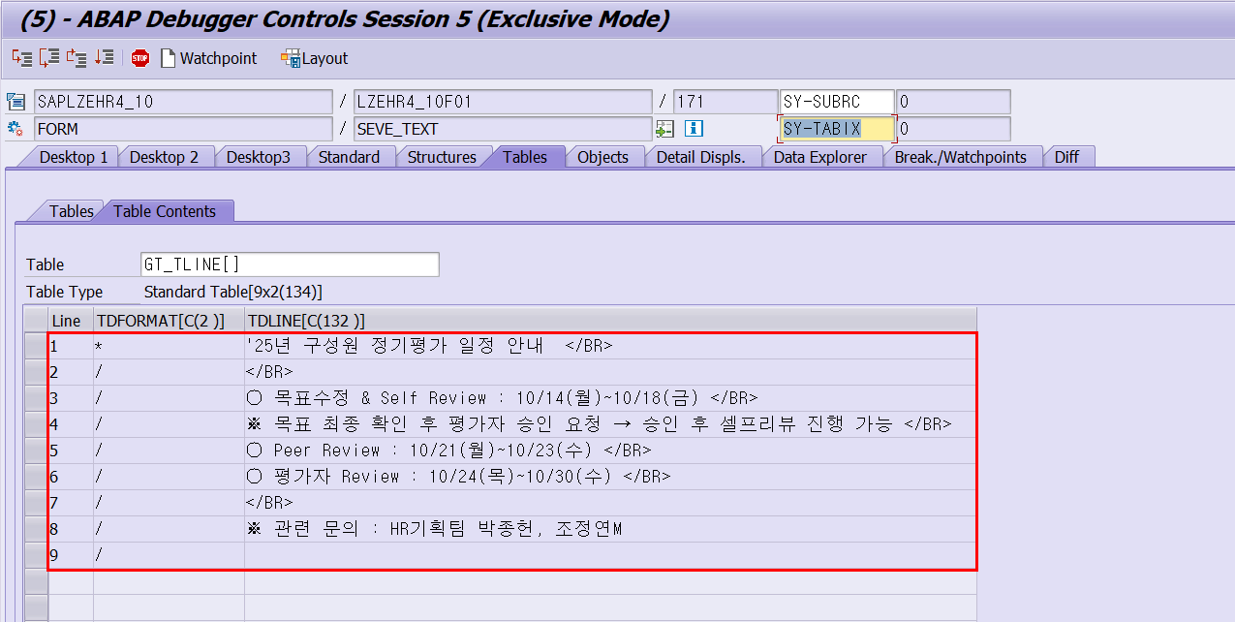

 | T-Code | ZHRC5600 | 평가 기준값 관리

평가
 | Function 명 |  | RFC |  |  | T-Code | 클러스터뷰
 | 1차평가 저장 |  | ZHR_5680 |  |  |  | ZHRC5600 | 평가 기준값 관리 |  | 여기서 공지사항 및 오픈 등의 처리!
 | 1차평가 조회 |  | ZHR_5620 |  |  | >> | SM34 | 클러스터뷰의 SM30
 | Peer Review 저장 |  | ZHR_5680 |  |  |  | SE54 | 클러스터뷰 생성, 세팅
 | Peer Review 조회 |  | ZHR_5620 |  |  | Table | 관련 테이블
 | 동료평가 입력 |  | ZHR_5680 |  |  |  | ZHRT5600 | 평가년도 |  | ZHRT5606 | 피평가자 진행상태 | ZHRT5615 | 평가자평가1
 | 동료평가 평가결과 |  | ZHR_5690 |  |  |  | ZHRT5601 | 평가차수 |  | ZHRT5609 | 목표 Version 정보 | ZHRT5616 | 평가자평가2(Task별)
 | 목표합의서 |  | ZHR_5610 |  |  |  | ZHRV5602 | 평가년도/차수 |  | ZHRT5610 | 평가 시스템테이블 | ZHRT5617 | 설문조사내역
 | 목표합의서(팀장) |  | ZHR_5660 |  |  |  | ZHRT5603 | 평가강점/보완점 |  | ZHRT5612 | 공지사항
 | 평가 Main |  | ZHR_5600 |  |  |  | ZHRT5605 | 피평가자 |  | ZHRT5613 | 피평가자-목표내역1(Task)
 | 평가 결과(피평가자) |  | ZHR_5690

 | 프로그램 | ZHRR5400F01
 |  | FORM | append_fieldcat |  |  |  |  |  | 개발클래스 | ZDEHR4

 | 설문 텍스트는 E-HR에서 변경해서 반영해주시는 것으로 보임
 | F12 열어서 보니 텍스트가 그냥 들어가 있음

Function | READ_TEXT |  |  | 읽어오는 오브젝트 세팅
 | T-code | SE75 | SAPscript |  |  |  |  |  | T-Code | SUIM | 담당자 계정에 권한이 있어서 직접 바꿨던 것으로 예상
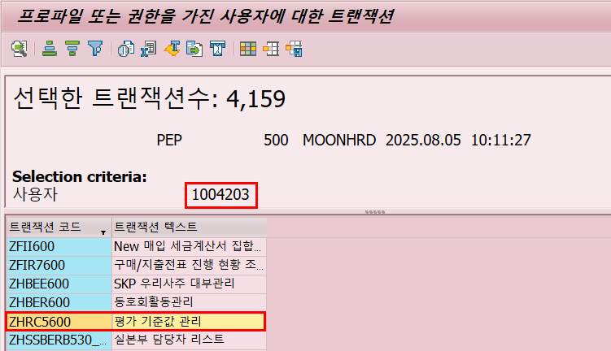

 | 관련 테이블 |  | STXH | 헤더

 |  |  | STXL | 라인

 | T-Code | SO10

 | T-Code | ZHRC5600 | 평가 기준값 관리 |  | 여기서 공지사항 및 오픈 등의 처리!

 |  | 사용자들이 직접 입력한 내용이 RFC 타고 Function : SAVE_TEXT 호출해서 직접 텍스트 저장되는 걸로 파악
 |  | 공지사항인 ZT05만 평가 담당자(인사팀)이 T-Code에서 직접 유지보수하는 것으로 파악됨

이외
프로그램 |  |  |  |  | 발령
 | ZEHRCOM01 | 데이터 수정 | ZZZ |  |  | ZHPAE330 | 이동발령 bdc
 | YPST001 | 프로그램 수정

메일 발송 |  |  |  |  | 담당자
 | 모니터링 메일 발송 세팅 |  |  |  |  | 근태 |  | 장새벽M
 |  |  |  |  |  | 출장/사대보험 |  | 김은정M
 |  |  |  |  |  | 급여 |  | 최미연M
 |  |  |  |  |  | 발령/연봉인상 |  | 김종민M
 |  |  |  |  |  | 복리후생 |  | 사영은M

참조사번
 | 참조사번의 경우 PA테이블이 아닌 HRP 테이블에 저장(오브젝트)
 | P-CP(209) 관계로 저장되어 있음

CTS
 | T-Code | ZEC
 | 이챔프 = CTS 넘기는 프로세스
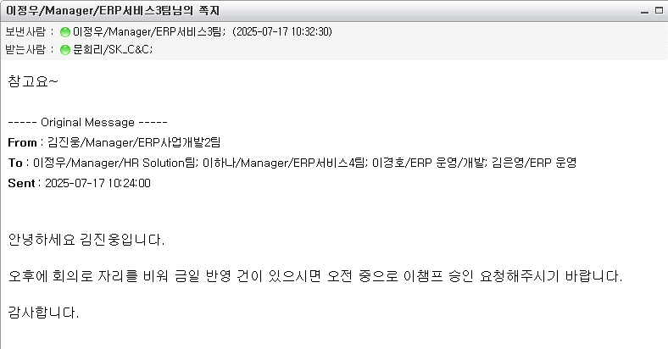

위임 | ZTRSEND | 출장 비용 승인 위임 |  | => 데이터 동일하게 입력해서 꽂아주기
 | PA9455 | 근무 승인 위임

급여
전표 생성 프로세스 차이
- 트랜잭션 코드 |  | ZEAM0010 | != | PCP0
- 문서 유형 |  | HR | != | PP
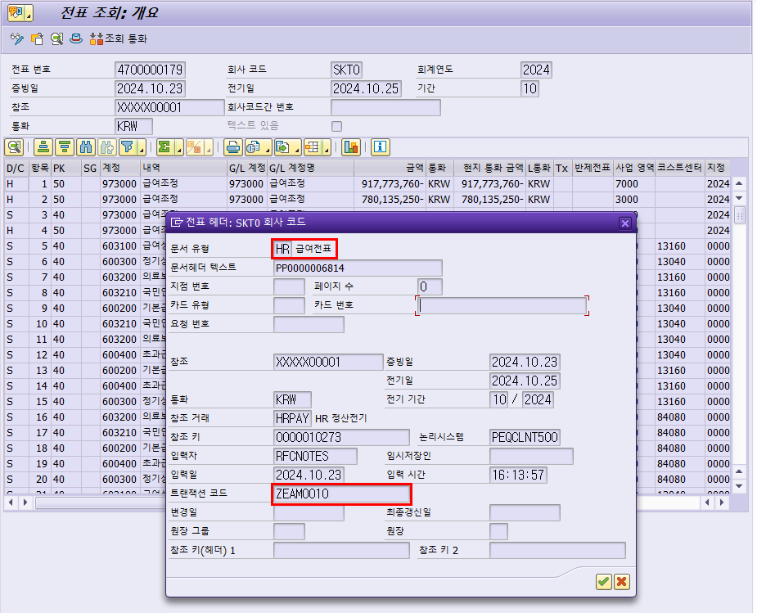

 | T-Code | PCP0에서 조회 시 전표 전기는 한 것으로 보임
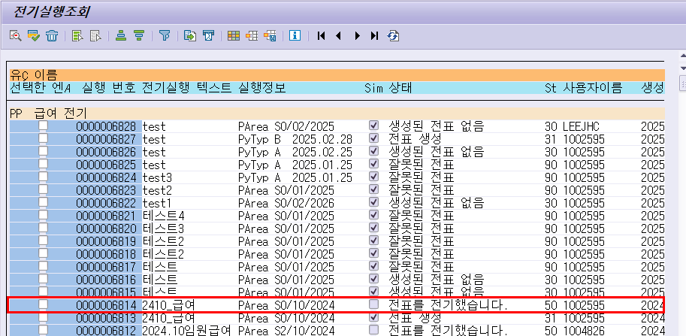

 | T-Code | ZEAM0010
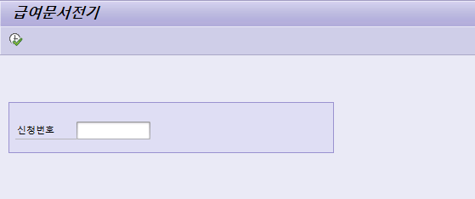

 | 해당 T-Code를 활용하는 RFC Function
 | Function | ZEA_RESULTS_ZPCP0
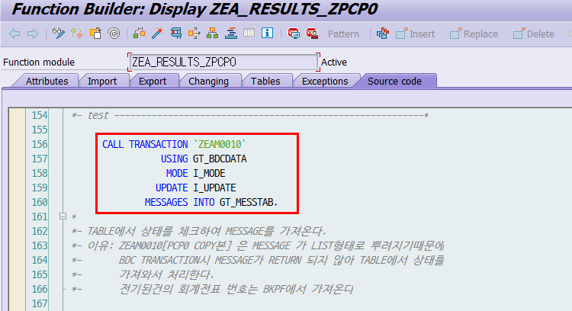
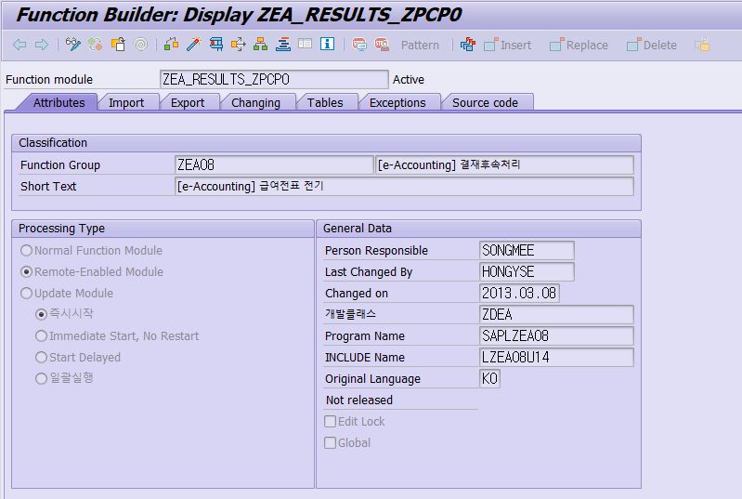

 | - E-Accounting 쪽에 신청 처리한 후에 급여 전표 전기 시키기 위해 RFC Function 및 별도 프로그램 개발해서 별도 전기 처리
 | - 그래도 PCP0에서 전표 전기 처리까지 하고 이후에 E-Accounting에서 후처리를 통해 FI에 실기표하는 것으로 파악

채용
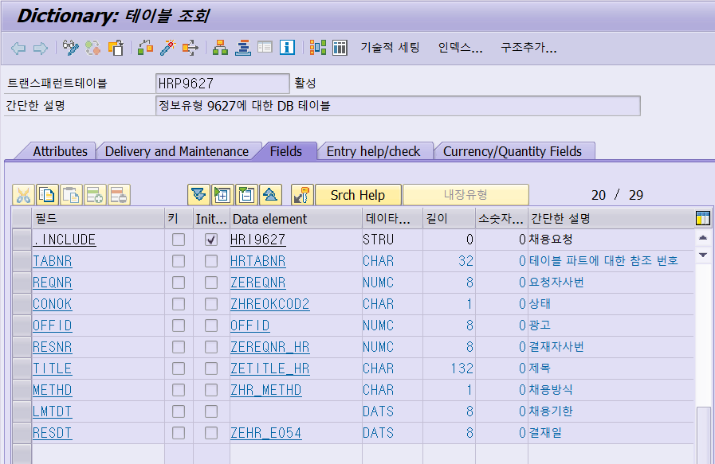
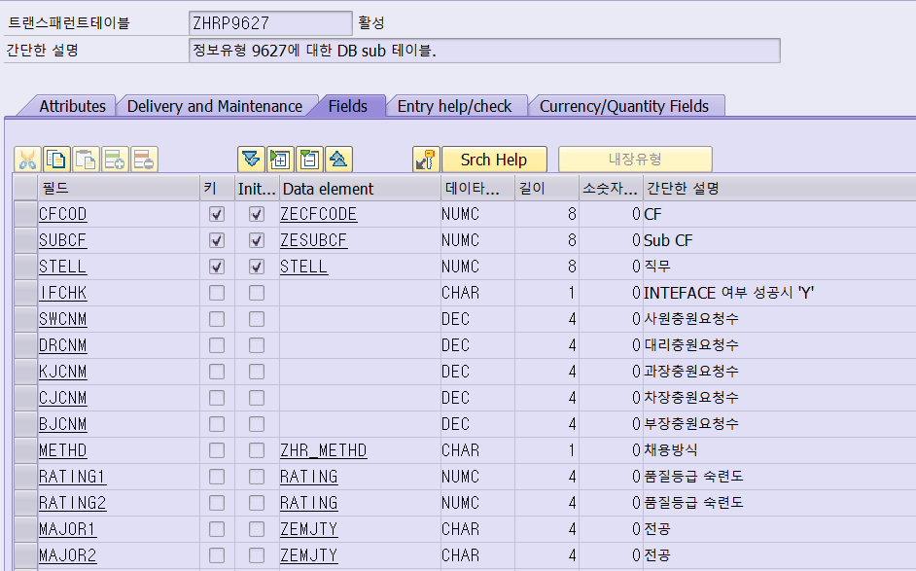
여기는 PB도 쓰고 있었음!!!!
SK Careers에서 지원서 접수되면 데이터를 SAP로 쏴주는 걸로 보임
그럼 지원자 번호 채번되고, 이후에 사원 채용이 결정되면 PA에서 채용발령 나서 사번 생기는 걸로 보임
그 사이의 연관성이 있는 인포타입이 있나 찾아보는 중

PB4001 | 지원
처음 여기에 데이터가 꽂히는 걸로 파악
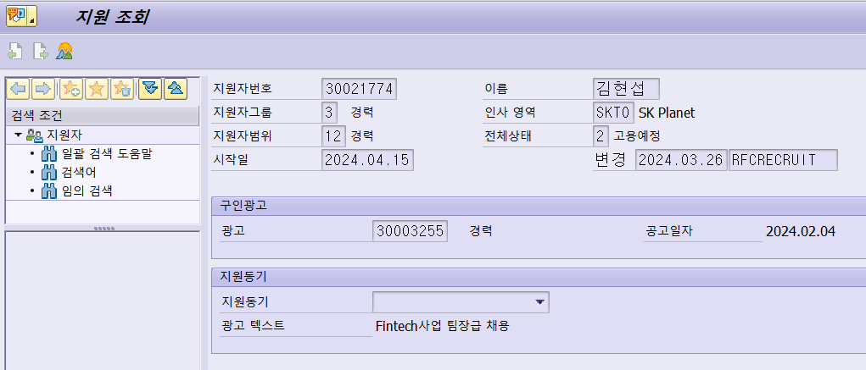

PB4000 | 지원자 처리 조회
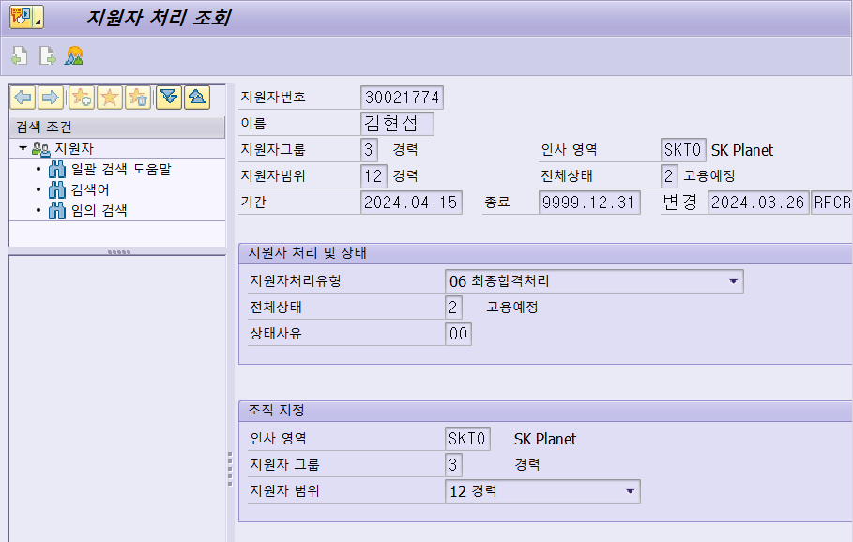

Function Group
ZPB0002 | 채용관련I/F 펑션그룹....

Function Module
Z_PB_IF_HRPOOLB |  |  | [채용I/F]인재POOL 배치.
Z_PB_IF_IMAGESAVE |  |  | [채용I/F] 지원자 사진저장...
Z_PB_IF_IMAGESAVE1 |  |  | [채용I/F] 사진저장(지원자,사원)...
Z_PB_IF_IMAGESAVE1A |  |  | [채용I/F] 첨부문서저장
Z_PB_IF_IMAGESAVE2 |  |  | [채용I/F] 지원자 사진저장 일괄전송....
Z_PB_IF_IMAGESAVEA |  |  | [채용I/F] 첨부문서 저장...
Z_PB_IF_IMAGEUPDATE |  |  | [채용I/F] 지원자 사진==> 사원사진으로 변경.
Z_PB_IF_OFFID |  |  | [채용I/F]채용광고
Z_PB_IF_OFFID_CREATE |  |  | [채용I/F]채용광고 광고키 생성
Z_PB_IF_OFFID_LIST |  |  | [채용I/F]채용광고 리스트
Z_PB_IF_OFFID_NORMAL |  |  | [채용I/F]채용광고(정규직 I/F용)
Z_PB_IF_PAG_RECRUIT |  |  | [채용I/F]파견직채용 WEB데이타 전송받음
Z_PB_IF_RECRUIT |  |  | [채용I/F]채용 web 데이타.
Z_PB_IF_RECRUIT_CODE |  |  | [채용I/F]채용 기본 코드
Z_PB_IF_RECRUIT_CODE_CERT |  |  | [채용I/F]외국어 및 자격면허 코드
Z_PB_IF_RECRUIT_CODE_COM |  |  | [채용I/F]회사 코드 및 퇴직사유
Z_PB_IF_RECRUIT_CODE_SCHOOL |  |  | [채용I/F]학력 코드
Z_PB_IF_RECRUIT_IPSA |  |  | [채용I/F]채용 web 데이타.
Z_PB_IF_RECRUIT_IPSA2 |  |  | [채용I/F]채용 web 데이타.
Z_PB_RECRUIT_APPROVAL_PERNR |  |  | 채용 WORKFLOW 승인 대상자.

Table | T750B | 광고
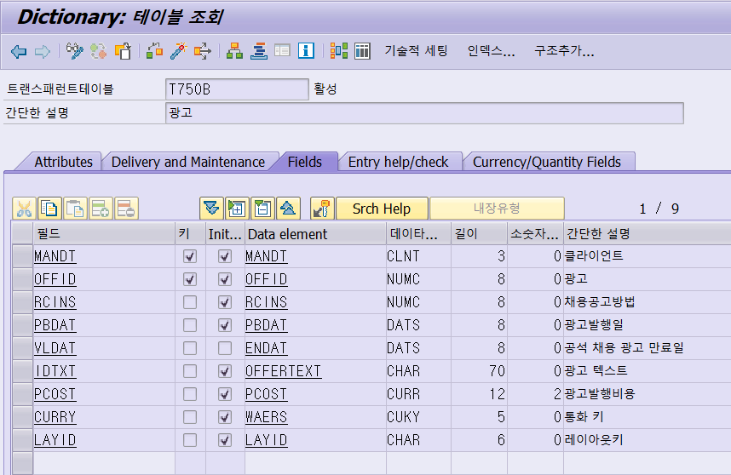

Table | ZT750B | 광고
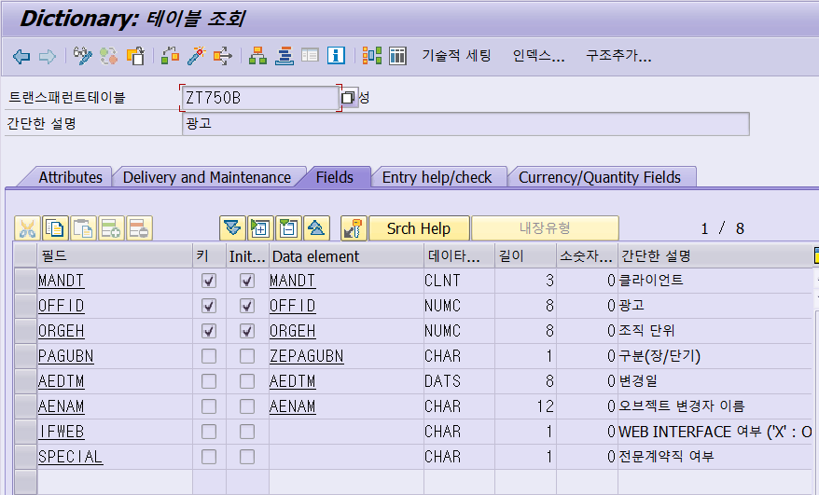

프로그램 | SAPMZPBRB681 |  | 정규직 채용 요청
T-Code | ZHSSPBRB681 |  | 정규직 채용 요청

퇴직정산 고용보험료 정산
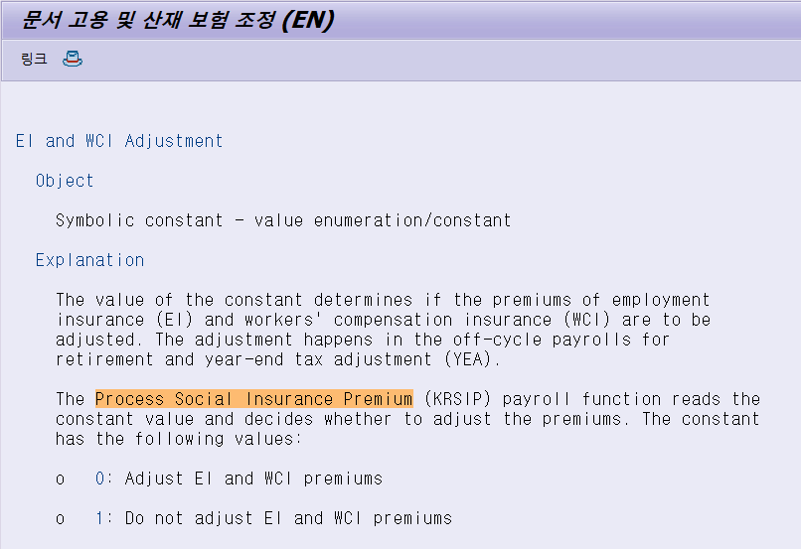
Function | KRSIP

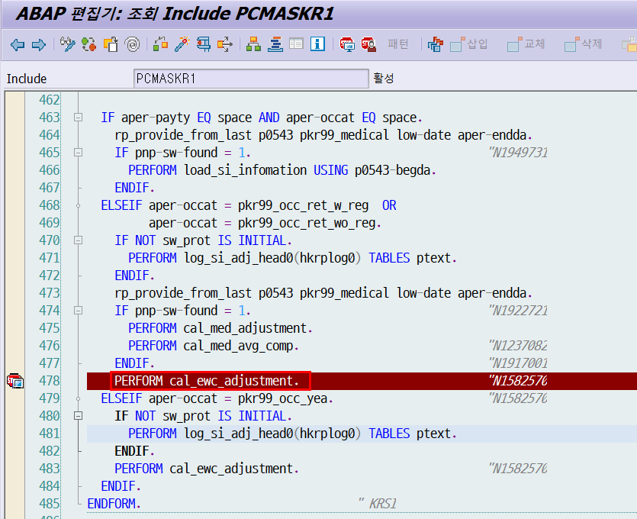

해당 Check 구문에서 DEWCA 상수값이 1이 아니어야 /4U5, /4U6 임금유형이 생성됨
그러나 SKP 및 SKT, SKQ에는 1로 설정되어 EI03, EI04를 사용하여 0015번 인포타입에 입력, 조정 필요
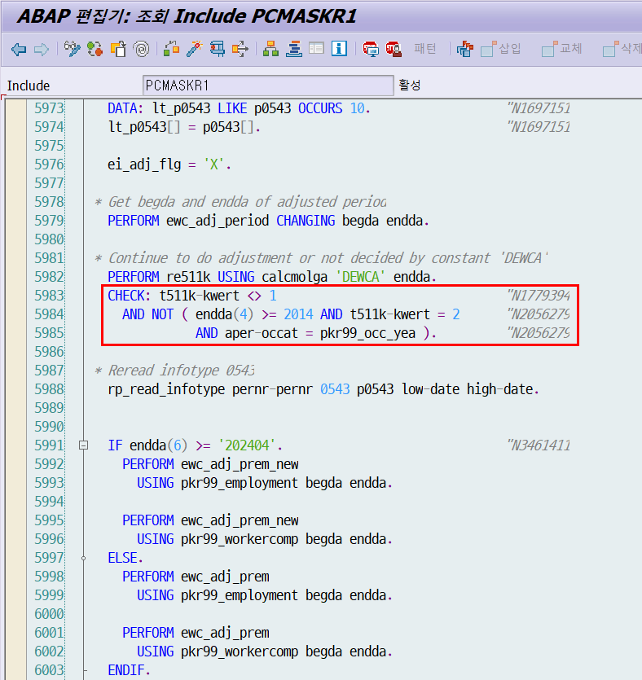

View | V_T511K

0이면 조정 임금유형 계산, 1이면 미계산

